機能概要
機能概要 |  | 業 務 | 社宅 | 機 能 | 退居 |  | 作成者 | 畠山 | 作成日 | 2015-12-28
 |  | 処 理 | 社宅入居・退居管理 | 処理種別 | オンライン |  | 修正者 |  | 修正日

社員
入居月数
 | 機能概要 |  |  |  |  | データフロー
 | 社宅管理主任が、社員が社宅への退居を完了し、「退居届」の提出に基づき社宅使用料徴収の停止を行うために、退居年月日の登録の処理を行います。 駐車場を使用している場合は、同時に停止処理を行います。 退居登録により、退居月の社宅使用料日割り計算、入居月数の設定及び社宅使用料の自動精算を行います。 社宅使用料の精算額計算時に部屋情報の共益費を含め計算を行います。

組織マスタ
社宅戸別

会社マスタ
使用料精算
退居
オペレータ管理
入居者

入居者
入居者使用料

入居者使用料
駐車場
 | 前提条件・制約事項・運用上の留意事項
 | ・社宅に入居していること ・退居届の発生の都度投入する。

駐車場
駐車場使用料

駐車場使用料
賃貸借料精算

社宅

社宅
社宅棟

社宅使用料等訂正通知書
社員帰属会社
 | セキュリティ要件
 | ・利用権限 BA ・ロール名 社宅管理主任、社宅管理事務所 ・セキュリティ範囲 自管理社宅

社宅管理主任
バッチ走行管理

社宅管理主任
空室数

画面遷移図
画面遷移図 | 業 務 | 社宅 | 機 能 | 退居 | 作成者 | 畠山 | 作成日 | 2015-12-28
 | 処 理 | 社宅入居・退居管理 | 処理種別 | オンライン | 修正者 |  | 修正日

「検索」ボタン
業務メニュー
CHB50S01
CHB50S02

「退居」メニュー
退居検索画面
退居画面

「検索画面に戻る」ボタン

「登録」ボタン

帳票出力画面
（別ウィンドウ）

「社宅使用料訂正通知書」ハイパーリンク

精算情報管理画面

「精算情報管理」ハイパーリンク

画面レイアウト
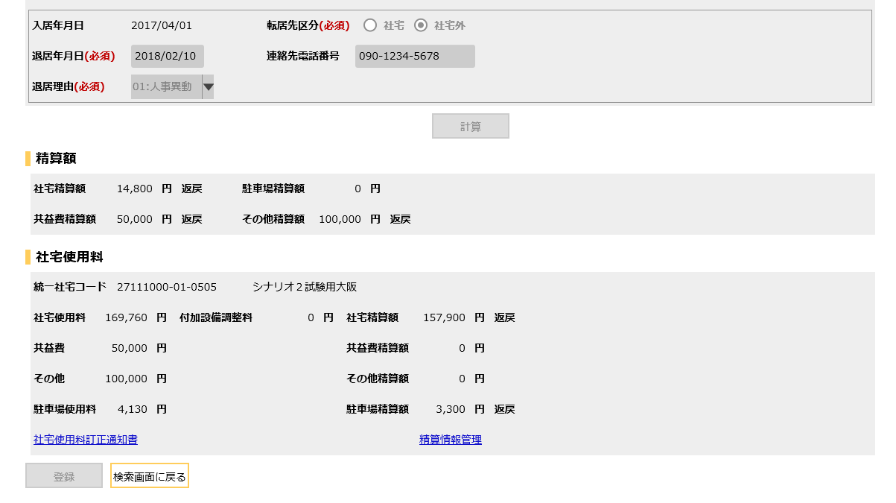
画面レイアウト |  |  | 業 務 | 社宅 |  | 機 能 | 退居 |  | 作成者 | 畠山 | 作成日 | 2015-12-28
 |  |  | 処 理 | 社宅入居・退居管理 |  | 処理種別 | オンライン |  | 修正者 | 佐藤 | 修正日 | 2017-01-15

 | 画面名 | 退居検索 |  | 表示名 | 退居検索 | 画面ＩＤ |  | CHB50S01

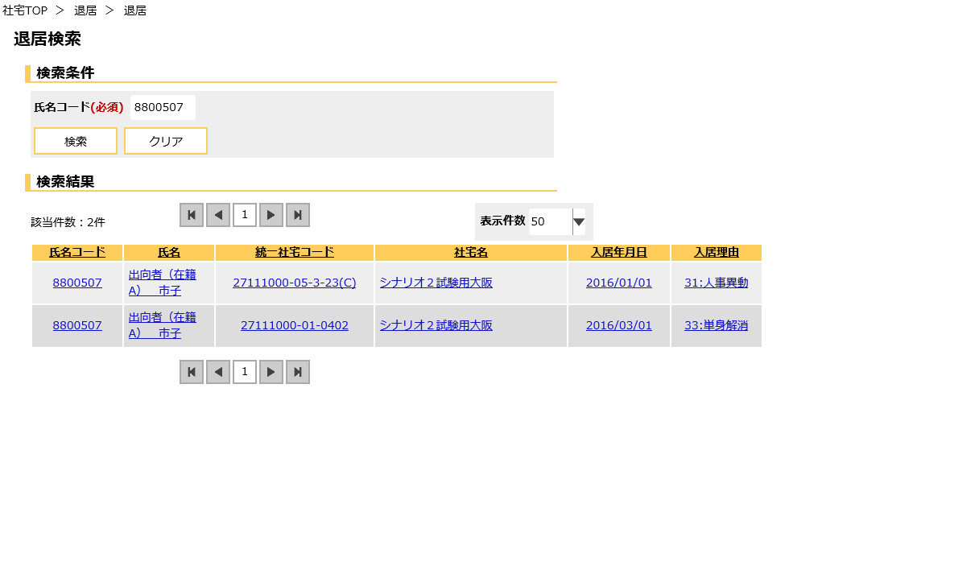

 | 画面名 | 退居 |  | 表示名 | 退居登録 | 画面ＩＤ |  | CHB50S02
 | ・二重社宅でない場合 （２重社宅１０年加算対象の社宅の場合も含む。）

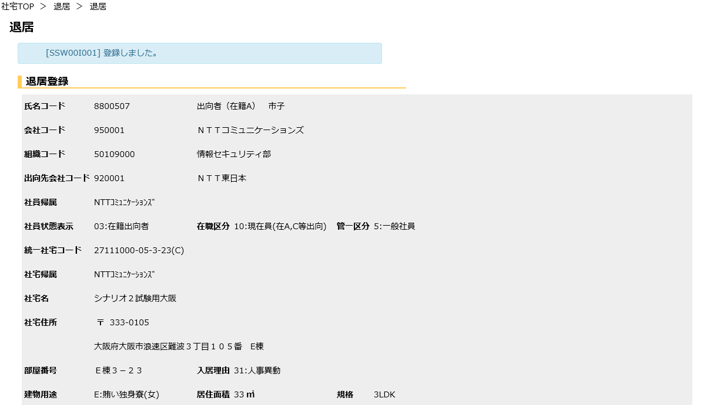

氏名

会社名

組織名

出向会社名

郵便番号

社宅住所

 | 画面名 | 退居 |  | 表示名 | 退居登録 | 画面ＩＤ |  | CHB50S02

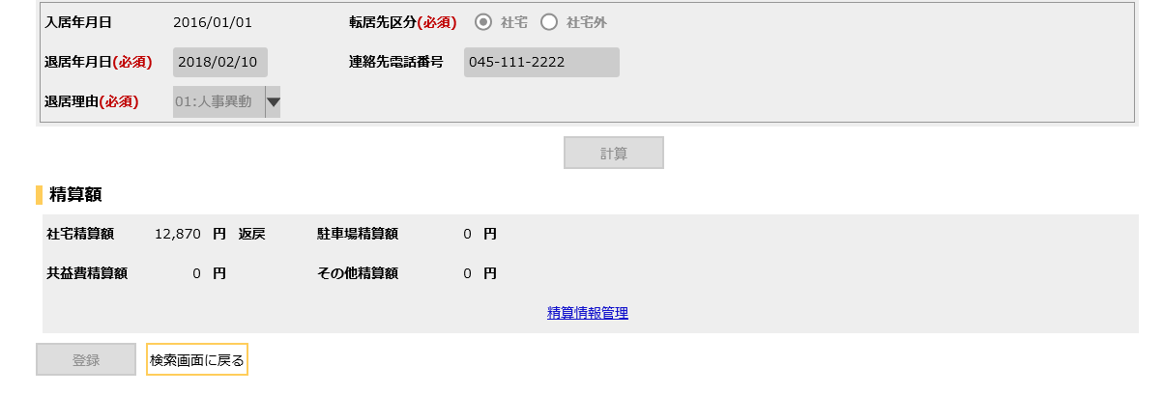

 | 画面名 | 退居 |  | 表示名 | 退居登録 | 画面ＩＤ |  | CHB50S02
 | ・二重社宅の場合 （２重社宅１０年加算対象の社宅）

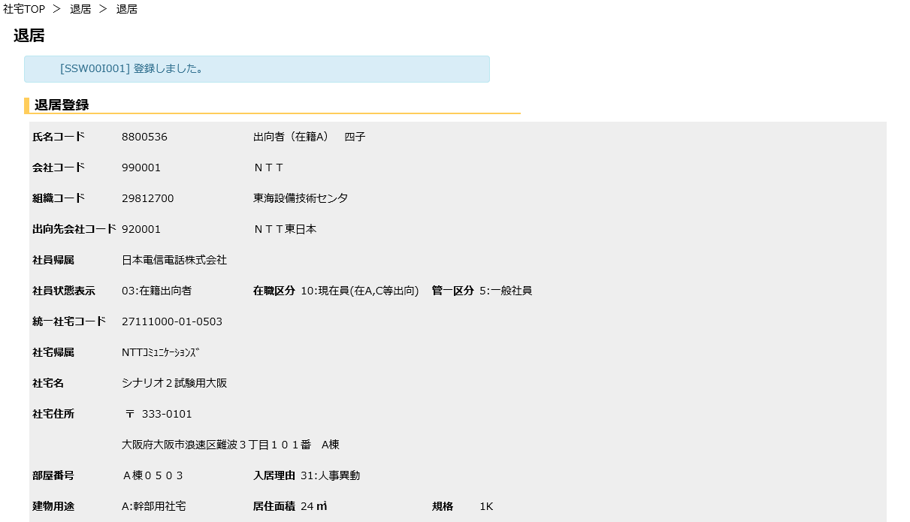

氏名

会社名

組織名

出向会社名

郵便番号

社宅住所

 | 画面名 | 退居 |  | 表示名 | 退居登録 | 画面ＩＤ |  | CHB50S02

機能詳細
機能詳細 |  |  |  | 業 務 |  |  |  | 社宅 | 機 能 | 退居 | 作成者 | 畠山 |  | 作成日 |  | 2015-12-28
 |  |  |  | 処 理 |  |  |  | 社宅入居・退居管理 | 処理種別 | オンライン | 修正者 | 藤橋 |  | 修正日 |  | 2018-03-30

入力 |  | 処理 |  |  |  |  |  |  |  |  |  | イベントID | 出力

退居検索画面
 |  |  | １．退居検索画面
 |  |  |  | （１）初期表示
 |  |  |  |  | ア．画面項目仕様に基づき画面を表示する。 |  |  |  |  |  |  | CHB50S0101
 |  |  |  |  |  | （「画面項目仕様 退居検索画面」を参照）

テーブル
退居画面
 |  |  |  | （２）『検索』ボタンの押下 |  |  |  |  |  |  |  | CHB50S0102
 |  |  |  |  | ア．バリデーションチェックを行う。（「画面項目仕様」を参照 ）
 |  |  |  |  | イ．入力項目のチェックを行う。（「チェック仕様 項番01、02、03」を参照）
 | ［社員］ |  |  |  | ウ．検索条件のチェックを行う。（「チェック仕様 項番04」を参照）
 | ［入居者］ |  |  |  | （ア）退居画面に遷移する。

退居画面
 |  |  | ２．退居画面
 |  |  |  | （１）初期表示 |  |  |  |  |  |  |  | CHB50S0201
 |  |  |  |  | ア．退居検索画面で選択された『氏名コード』『入居申込管理番号』をキーに有効データのチェックを行う。
 |  |  |  |  | （「チェック仕様 項番01」を参照）
 |  |  |  |  | （ア）無効データの場合は、退居検索画面に遷移する。
 |  |  |  |  | イ．表示情報の取得
 |  |  |  |  | （ア）退居検索画面で選択された『氏名コード』『入居申込管理番号』をキーにして
テーブル
 | ［社員］ |  |  |  | ［入居者］を取得する。
 | ［組織マスタ］ |  |  |  | （イ）［社員］より『氏名コード』をキーにして社員情報を取得する。
 | ［会社マスタ］ |  |  |  | （ウ）［会社マスタ］［組織マスタ］より、［社員］の所属情報に対応する名称を取得する。
 |  |  |  |  | （エ）［社宅］［社宅棟］［社宅戸別］より、［入居者］の社宅に対応する社宅情報を取得する。
 | ［入居者］ |  |  |  | （オ）［社宅帰属会社］より、［社宅］の帰属会社に対応する名称を取得する。
 | ［入居者使用料］ |  |  |  | （カ）退居検索画面で選択された『氏名コード』に対して 2重社宅の存在を確認する。
 | ［駐車場］ |  |  |  | （業務内共通関数「ニ重社宅チェック」を参照）
 | ［駐車場使用料］ |  |  |  |  | ａ．2重社宅の存在結果から、画面に表示する入居使用料、駐車場使用料を取得する。（「補足説明 項番１（１）」を参照）
 | ［社宅戸別］
 | ［入居者使用料］ |  |  |  | ウ．画面項目仕様に基づき画面を表示する。
 | ［バッチ走行管理」 |  |  |  | エ．『清算情報管理』へのハイパーリンクを非表示にする。
 | ［社宅管理主任］ |  |  |  | オ．『社宅使用料訂正通知書』へのハイパーリンクを非表示にする。

 |  |  |  | （２）『計算』ボタン押下時 |  |  |  |  |  |  |  | CHB50S0202
 |  |  |  |  | ア．バリデーションチェックを行う。（「画面項目仕様」を参照 ）
 |  |  |  |  | イ．入力項目のチェックを行う。（「チェック仕様 項番02～08」を参照）
 |  |  |  |  | ウ．『駐車場』グループに表示する、社宅精算と駐車場使用料の精算金額計算を行う。（「補足説明 項番２（５）」を参照）
 |  |  |  |  | エ．社宅精算金額が“0”でない場合、『精算額』グループの『社宅精算額』に計算結果と、“返戻”の文字列を表示する。
 |  |  |  |  | オ．共益費精算金額が“0”でない場合、『精算額』グループの『共益費』に計算結果と、“返戻”
 |  |  |  |  | の文字列を表示する。
 |  |  |  |  | カ．その他精算金額が“0”でない場合、『精算額』グループの『その他』に計算結果と、“返戻”
 |  |  |  |  | の文字列を表示する。
 |  |  |  |  | キ．『駐車場』グループに情報が表示されている場合、『精算額』グループの『駐車場使用累積精算額』に項番ウで取得した
 |  |  |  |  | 駐車場使用料と、“返戻”の文字列を表示する。

 |  |  |  |  | ク．2重社宅があり［入居者．2重社宅10年カウント］の値が“1”の場合、2重社宅に対して以下の処理を行う。
 |  |  |  |  | （ア）社宅使用料の計算を行う。（「補足説明 項番２（６）」を参照）
 |  |  |  |  | （イ）駐車場使用料の計算を行う。（「補足説明 項番２（７）」を参照）
 |  |  |  |  | （ウ）精算額取得の計算を行う。（「補足説明 項番２（８）」を参照）

 |  |  |  |  | ケ．該当社宅に対する精算額が、初期表示時に取得した精算額から、項番エの処理により変更になった場合は、
 |  |  |  |  | 精算額に対するチェックを行う。（「チェック仕様 項番09～13」を参照）
 |  |  |  |  | コ．2重社宅側に対する精算額が、初期表示時に取得した精算額から、項番カの処理により変更になった場合は、
テーブル
 |  |  |  |  | 精算額に対するチェックを行う。（「チェック仕様 項番14」を参照）

 |  |  |  | （３）『登録』ボタン押下時 |  |  |  |  |  |  |  | CHB50S0203
 |  |  |  |  | ア．バリデーションチェックを行う。（「画面項目仕様」を参照） |  |  |  |  |  |  |  |  |  | ［入居者月数］
 |  |  |  |  | （ア）確認メッセージで『はい』ボタンが押下された場合 |  |  |  |  |  |  |  |  |  | ［入居者］
 |  |  |  |  |  | ａ．入力項目のチェックを行う。（「チェック仕様 項番02～08、15～17」を参照） |  |  |  |  |  |  |  |  | ［入居者使用料］
 |  |  |  |  |  | ｂ．入居月数の更新を行う。（「補足説明 項番３（１）」を参照） |  |  |  |  |  |  |  |  | ［社宅戸別］
 |  |  |  |  |  | ｃ．当該社宅の社宅精算額、駐車場精算額を共通関数より取得する。（「補足説明 項番２（５）」を参照） |  |  |  |  |  |  |  |  | ［駐車場］
 |  |  |  |  |  | （ａ）取得した社宅精算額、駐車場精算額を［使用料精算］に設定する。（「テーブル更新仕様 使用料精算 追加」を参照） |  |  |  |  |  |  |  |  | ［駐車場使用料］
 |  |  |  |  |  |  | ただし、ａ.の入力項目チェックで損害賠償が発生している場合、[使用料精算]を作成しない |  |  |  |  |  |  |  | ［社宅使用料等訂正通知書］
 |  |  |  |  |  |  | （「チェック仕様 項番13」を参照） |  |  |  |  |  |  |  | ［社宅使用料等改定通知書］
 |  |  |  |  |  |  |  |  |  |  |  |  |  |  | ［空室数］
 |  |  |  |  |  | ｄ．『氏名コード』より取得できる［入居者］および、同社宅に入居予定の新規入居者に対する［入居者］の更新を行う。 |  |  |  |  |  |  |  |  | ［使用料精算］
 |  |  |  |  |  | （「補足説明 項番３（２）」を参照） |  |  |  |  |  |  |  |  | ［社宅］
 |  |  |  |  |  | ｅ．［入居者使用料．適用開始年月］が、退居年月日の翌月より新しい［入居者使用料］の論理削除を行う。 |  |  |  |  |  |  |  |  | ［社宅管理主任］
 |  |  |  |  |  | （「テーブル更新仕様 入居者使用料 更新退居年月日の翌月の年月＜適用開始年月の場合）」を参照）
 |  |  |  |  |  | ｆ．［社宅戸別］の更新を行う。（テーブル更新仕様 社宅戸別 更新を参照）
 |  |  |  |  |  | ｇ．該当社宅の駐車場を借りている場合、以下のテーブル更新を行う。
 |  |  |  |  |  | （ａ）［社宅．駐車場社宅使用台数］の更新を行う。（「テーブル更新仕様 社宅 更新」を参照）
 |  |  |  |  |  | （ｂ）『駐車場』グループの件数分、［駐車場］の更新を行う。（「テーブル更新仕様 駐車場 更新」を参照）
 |  |  |  |  |  | （ｃ）『駐車場』グループの件数分、［駐車場使用料］の更新を行う。
 |  |  |  |  |  | （「テーブル更新仕様 駐車場使用料 更新（退居年月日の翌月の年月＜適用開始年月の場合）」を参照）
 |  |  |  |  |  | ｈ．『統一社宅コード』より［空室数］の更新を行う。（「テーブル更新仕様 空室数 更新」を参照）
 |  |  |  |  |  | ｉ．『氏名コード』『入居申込管理番号』から［社宅使用料等改定通知書．改定年月］が［社宅戸別．退居年月］
 |  |  |  |  |  | より新しいデータを取得し、そのデータに対して［社宅使用料等改定通知書］更新を行う。
 |  |  |  |  |  | （「テーブル更新仕様 社宅使用料等改定通知書 更新」を参照）
 |  |  |  |  |  | ｊ．項番ｄで取得した社宅精算金額が“0”でない場合、『精算額』グループの『社宅精算額』に計算結果と、
 |  |  |  |  |  | “返戻”の文字列を表示する。
 |  |  |  |  |  | ｋ．『駐車場』グループに情報が表示されている場合、かつ駐車場精算額が“0”でない場合、『精算額』グループの
 |  |  |  |  |  | 『駐車場使用累積精算額』に駐車場使用料と、“返戻”の文字列を表示する。
 |  |  |  |  |  | ｌ．項番ｅで取得した、共益費精算金額が“0”でない場合、『精算額』グループの『共益費』に計算結果と
 |  |  |  |  |  | “返戻”の文字列を表示する。
 |  |  |  |  |  | ｍ．項番ｅで取得した、その他精算金額が“0”でない場合、『精算額』グループの『その他』に計算結果と
 |  |  |  |  |  | “返戻”の文字列を表示する。
 |  |  |  |  |  | ｎ．［社員．社員帰属会社コード］と、［入居者．社宅コード］より取得できる［社宅．社宅帰属会社コード］が異なる場合、
 |  |  |  |  |  | 賃貸借料の計算を行い、［賃貸借科精算］に設定する。
 |  |  |  |  |  | （「テーブル更新仕様 賃貸借料精算 追加」を参照）

 |  |  |  |  |  | ｏ．2重社宅があり［入居者．2重社宅10年カウント］の値が“1”の場合、2重社宅に対して以下の処理を行う。
 |  |  |  |  |  | （ａ）2重社宅側の［入居者］の更新を行う。
 |  |  |  |  |  |  | （「テーブル更新仕様 入居者 更新（『2重社宅かつ「2重社宅側の2重社宅10年加算カウント =「1」の場合』））
 |  |  |  |  |  | （ｂ）2重社宅側の入居者使用料の計算を行う。（「補足説明 項番２（６）」を参照）
 |  |  |  |  |  |  | ⅰ．適用年月が次回控除年月より古い［入居者使用料］に対して、新しい使用料で新規情報を追加する。
 |  |  |  |  |  |  | （「テーブル更新仕様 入居者使用料 追加（入居使用料の適用年月日が、次回控除年月日より古い場合）」を参照）
 |  |  |  |  |  |  | ⅱ．ⅰで作成した新規情報が、次回控除年月と同じ月の場合は、既存の［入居者使用料］を論理削除する。
 |  |  |  |  |  |  | （「テーブル更新仕様 入居者使用料 更新（入居使用料の適用年月日が、次回控除年月日と等しい場合）」を参照）
 |  |  |  |  |  |  | ⅲ．適用年月が次回控除年月より新しい［入居者使用料］に対して、新規情報を追加する。
 |  |  |  |  |  |  | （「テーブル更新仕様 入居者使用料 追加（入居使用料の適用年月日が、次回控除年月日より新しい場合）」を参照）
 |  |  |  |  |  |  | Ⅳ．ⅲで新規追加した情報のもととなった情報を論理削除する。
 |  |  |  |  |  |  | （「テーブル更新仕様 入居者使用料 更新（給与接続走行年月（基準日：退居年月日）＜適用開始年月の場合）」を参照）

 |  |  |  |  |  | （ｃ）2重社宅側の訂正前の駐車場の合計値を取得する。（「補足説明 項番３（３）」を参照）

 |  |  |  |  |  | （ｄ）2重社宅側の［駐車場使用料］の計算を行う。（「補足説明 項番２（７）」を参照）
 |  |  |  |  |  |  | ⅰ．計算の結果、駐車場使用料が、［駐車場使用料．駐車場使用料］と異なる場合以下の処理を行う。
 |  |  |  |  |  |  | （ⅰ）現在の情報を論理削除する。
 |  |  |  |  |  |  | （「テーブル更新仕様 駐車場使用料 更新（給与接続走行年月（基準日：退居年月日）＜適用開始年月の場合）」を参照）
 |  |  |  |  |  |  | （ⅱ）新しい使用料で新規情報を追加する。（「テーブル更新仕様 駐車場使用料 追加」を参照）

 |  |  |  |  |  |  | ⅱ．項番ⅰで基準年月と同月のデータが作成されなかった場合、基準月で駐車場使用料を作成する。
 |  |  |  |  |  | （ｅ）2重社宅側の社宅精算額の計算を行う。（「補足説明 項番２（８）」を参照）
 |  |  |  |  |  |  | ⅰ．取得した計算結果を［使用料精算］に追加する。（「テーブル更新仕様 使用料精算 追加（2重社宅側）」を参照）

 |  |  |  |  |  | （ｆ）項番（ｅ）で取得した社宅使用料、または項番（ｄ）で取得した駐車場使用料が再計算前の値と相違があった場合
 |  |  |  |  |  |  | ⅰ．［使用料訂正通知書］テーブルを更新する。
 |  |  |  |  |  |  | （「テーブル更新仕様 社宅使用料等訂正通知書 追加」を参照）
 |  |  |  |  |  |  | ⅱ．メッセージを表示する。（「チェック仕様 項番18」を参照）
 |  |  |  |  |  |  | ⅲ．社宅使用料が発生した場合は、『訂正通知書』のハイパーリンクを表示する。

 |  |  |  |  |  | ｐ．2重社宅側の入居者使用料、駐車場使用料が変更になった場合、『社宅使用料』グループに以下の、
 |  |  |  |  |  | 2重社宅用の情報を表示する。
 |  |  |  |  |  | （ａ）『社宅使用料』に、社宅使用料の変更がある場合は最新の使用料、変更がない場合は再計算前の使用料を表示する。
 |  |  |  |  |  | （ｂ）『付加設備調整料』に、付加使用料の変更がある場合は最新の調整料、変更がない場合は再計算前の調整料を表示する。
 |  |  |  |  |  | （ｃ）『駐車場使用料』に、駐車場使用料の変更がある場合は最新の使用料、変更がない場合は再計算前の使用料を表示する。
 |  |  |  |  |  | （ｄ）社宅精算額が存在する場合は、『社宅精算額』に、計算結果と、“返戻”の文字列を表示する。
 |  |  |  |  |  | （ｅ）共益費精算額が存在する場合は、『共益費』に、計算結果と、“返戻”の文字列を表示する。
 |  |  |  |  |  | （ｆ）その他精算額が存在する場合は、『その他』に、計算結果と、“返戻”の文字列を表示する。
 |  |  |  |  |  | （ｇ）駐車場精算額が存在する場合は、『駐車場精算額』に、計算結果と、“返戻”の文字列を表示する。

 |  |  |  |  |  | ｑ．操作者が社宅管理主任の場合のみ、『精算管理画面』のハイパーリンクを表示する。
 |  |  |  |  |  | ｒ．『戻る』ボタン以外の入力項目を全て非活性に設定する。
 |  |  |  |  |  | ｓ．該当社宅に対する精算額が、初期表示時に取得した精算額から変更になった場合は、精算額に対するチェックを行う。
 |  |  |  |  |  | （「チェック仕様 項番09～13」を参照）
 |  |  |  |  |  | ｔ．2重社宅側に対する精算額が、初期表示時に取得した精算額から変更になった場合は、精算額に対するチェックを行う。
 |  |  |  |  |  | （「チェック仕様 項番14」を参照）
 |  |  |  |  |  | ｕ．処理完了メッセージを表示する。

 |  |  |  | （４）『社宅使用料訂正通知書』ハイパーリンク押下時 |  |  |  |  |  |  |  | CHB50S0204
 |  |  |  |  | ア．「社宅使用料訂正通知書」の帳票出力バッチを実行し、出力されたＰＤＦを別ウィンドウで表示する。

 |  |  |  | （５）『精算情報管理』ハイパーリンク押下時 |  |  |  |  |  |  |  | CHB50S0205
 |  |  |  |  | ア．精算情報管理画面を同一ウィンドウで表示する。

